构思
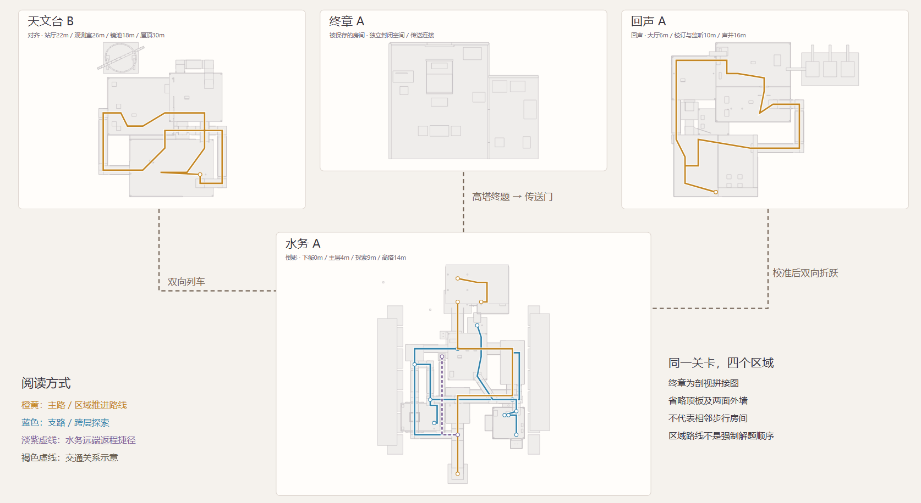
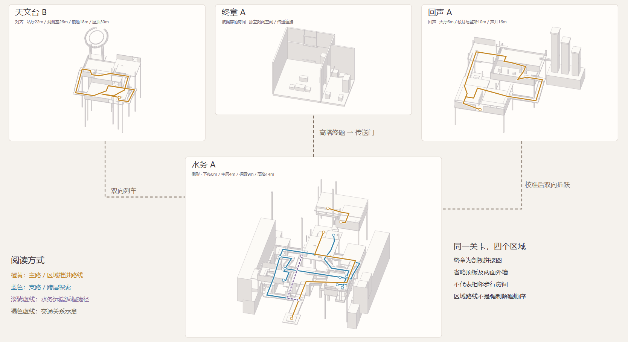
设计构思

1 | 背景设定

主角是一名年轻的梦境研究者，从记事起记录自己的梦，至今第七十三夜。她在梦里本能地观察现象、归纳规律、做笔记；但在这次梦境里，一些现象与笔记内容并非出自她的记录和理解。玩家在探索中重新理解空间、记录与主角的关系。

2 | 类型

探索解密
meta

3 | 核心机制

3.1 | 设计目标

 | 用知识作为进度
 | 玩家改变观看位置、比较不同信息，再把学到的方法带回先前不理解的空间。

 | 让玩家通过观察和推理获得突破；
 | 让前一次探索的信息改变下一次行动；
 | 让不同规则之间形成知识关联。

3.2 | 核心循环

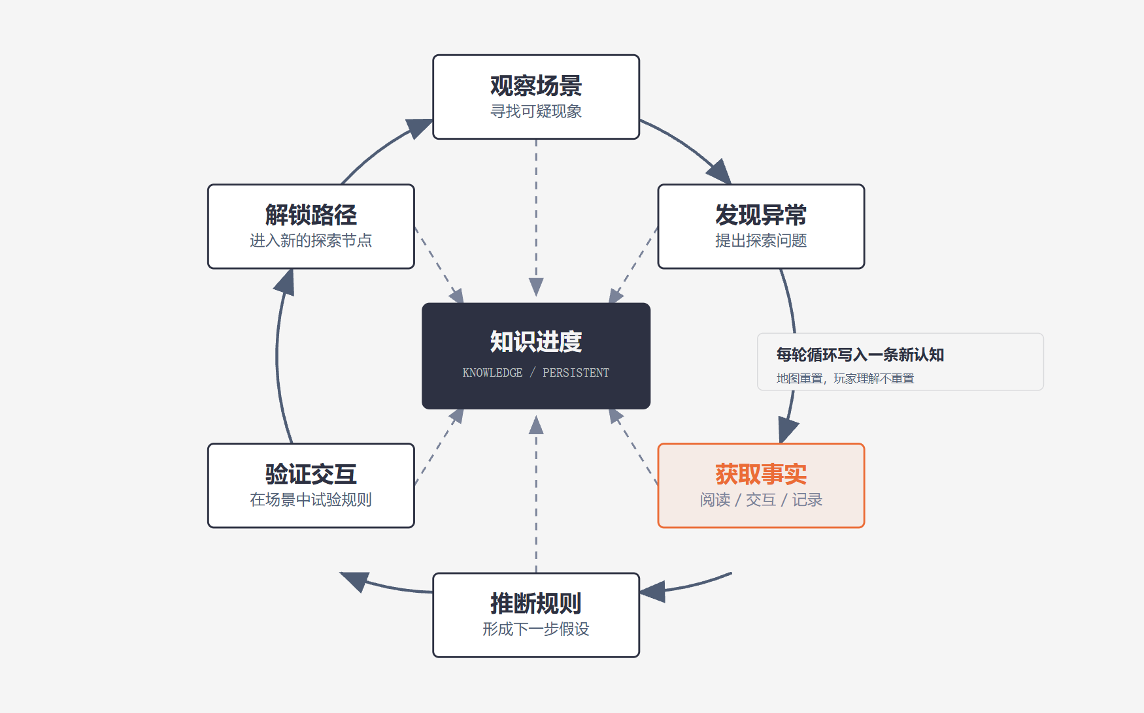

3.3 | 规则设计

 | 规则 | 玩家动作 | 关卡运用
 | 倒影 | 比较现实与镜中信息 | 在水务建立观察方法，之后在其他区域回访运用。
 | 声音 | 触发短暂回应并观察变化 | 在静默声学所学习，再和其他观察方法组合。
 | 对齐 | 主动调整位置与视角 | 在天文台寻找有效视点，再处理组合问题。

4 | 设计迭代

4.1 | 初版
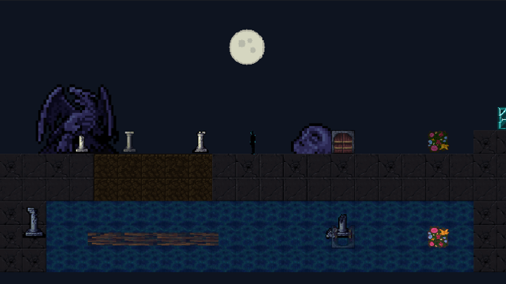
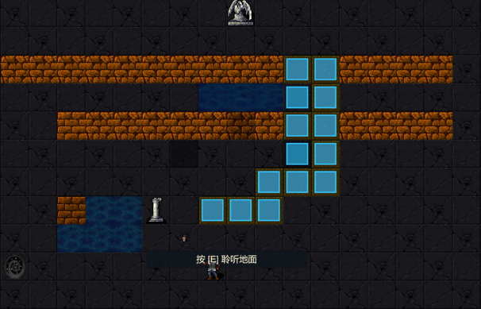
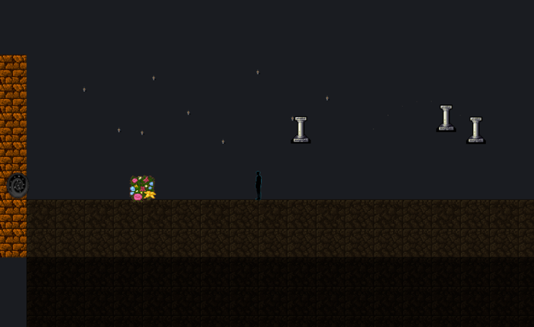

4.2 | 玩法验证

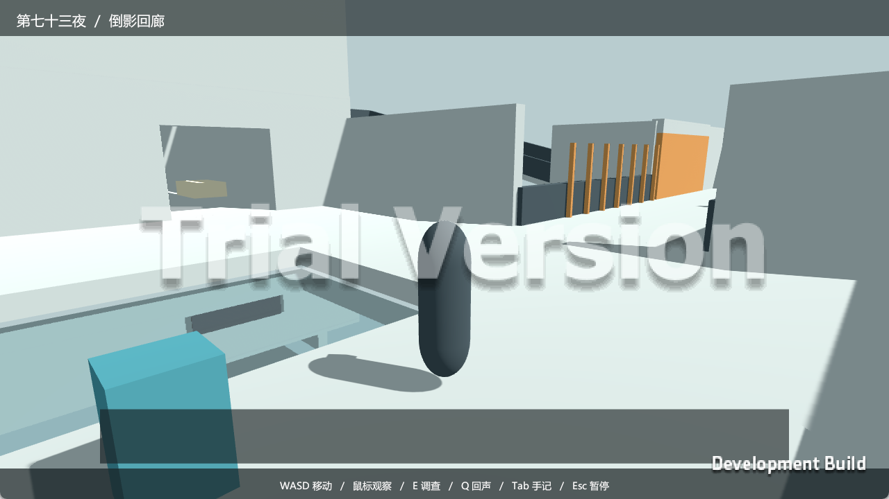
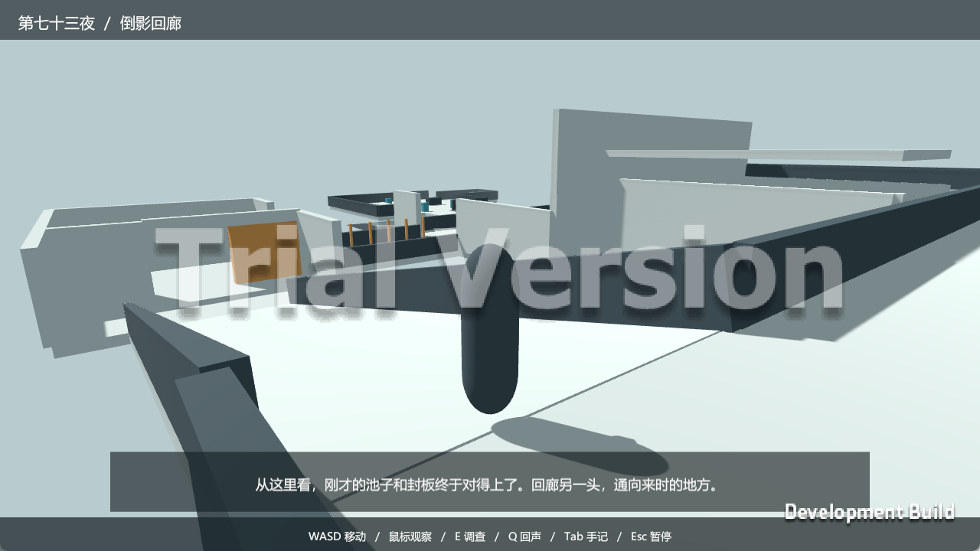

4.3 | 场景探索
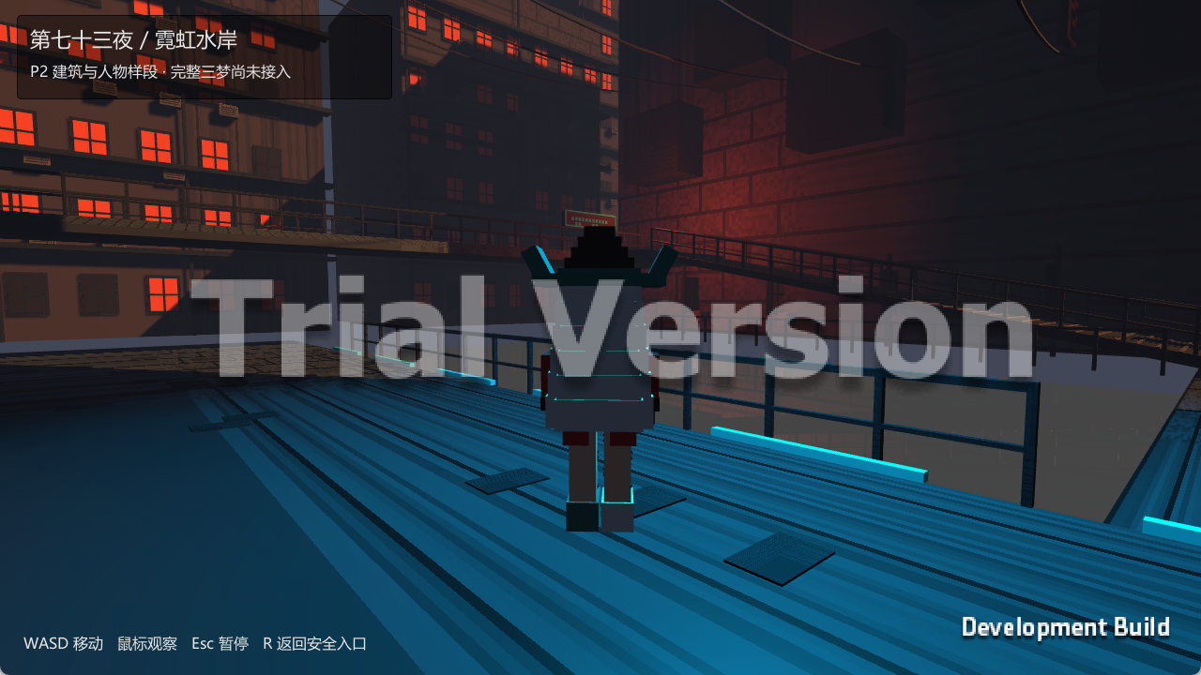
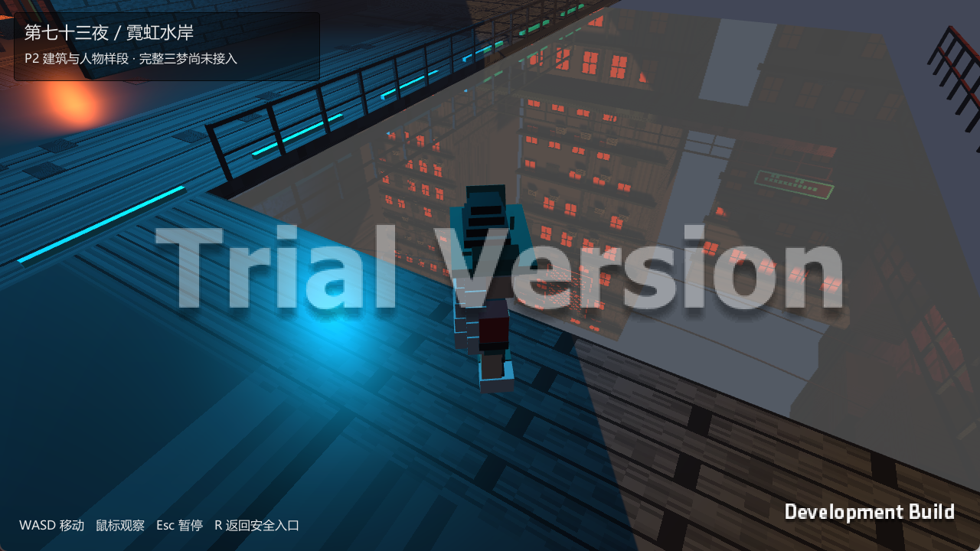
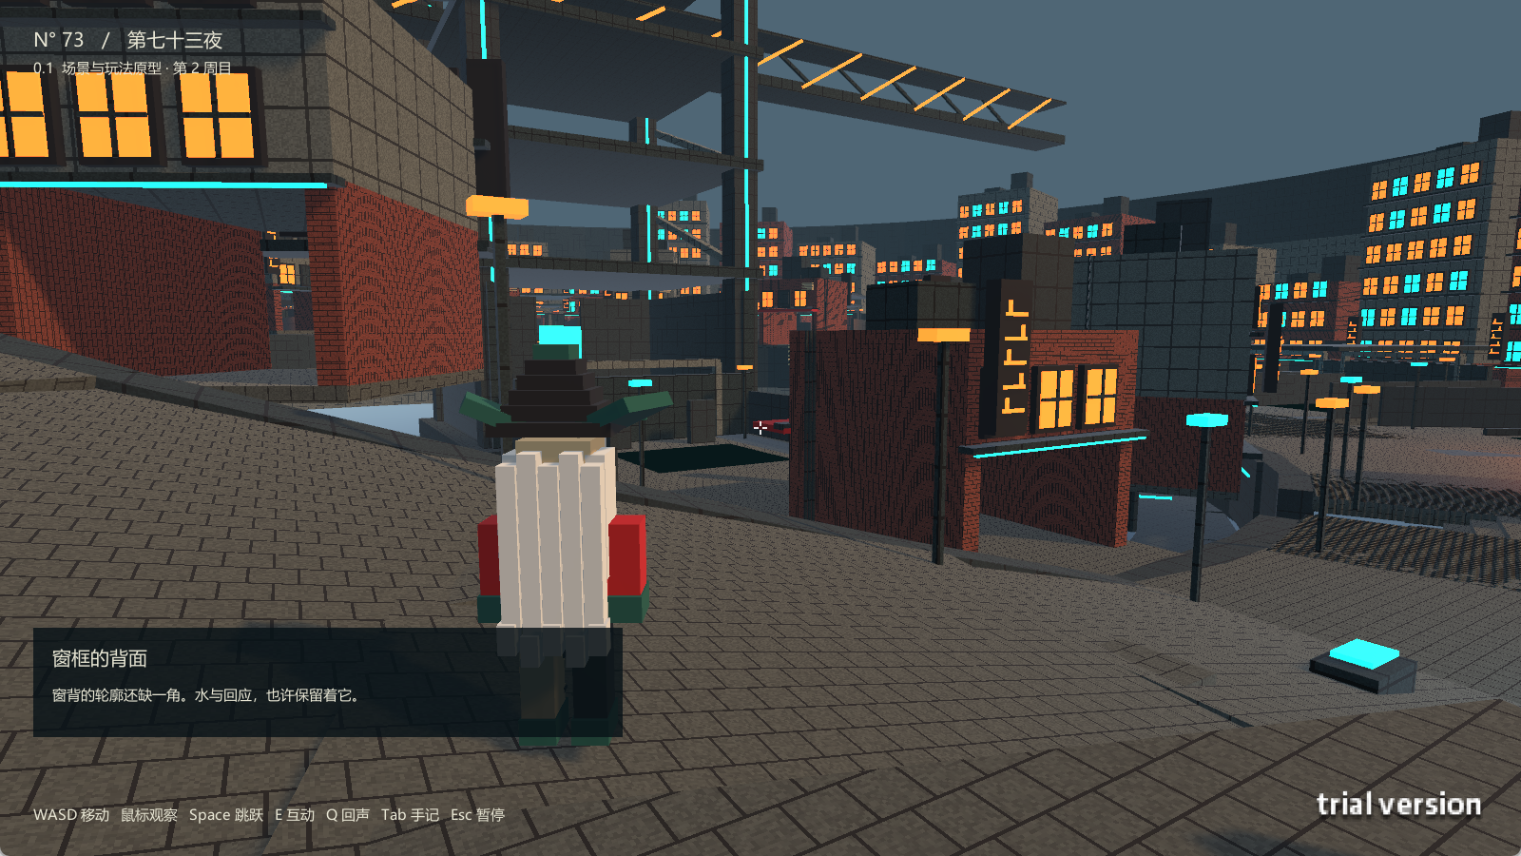

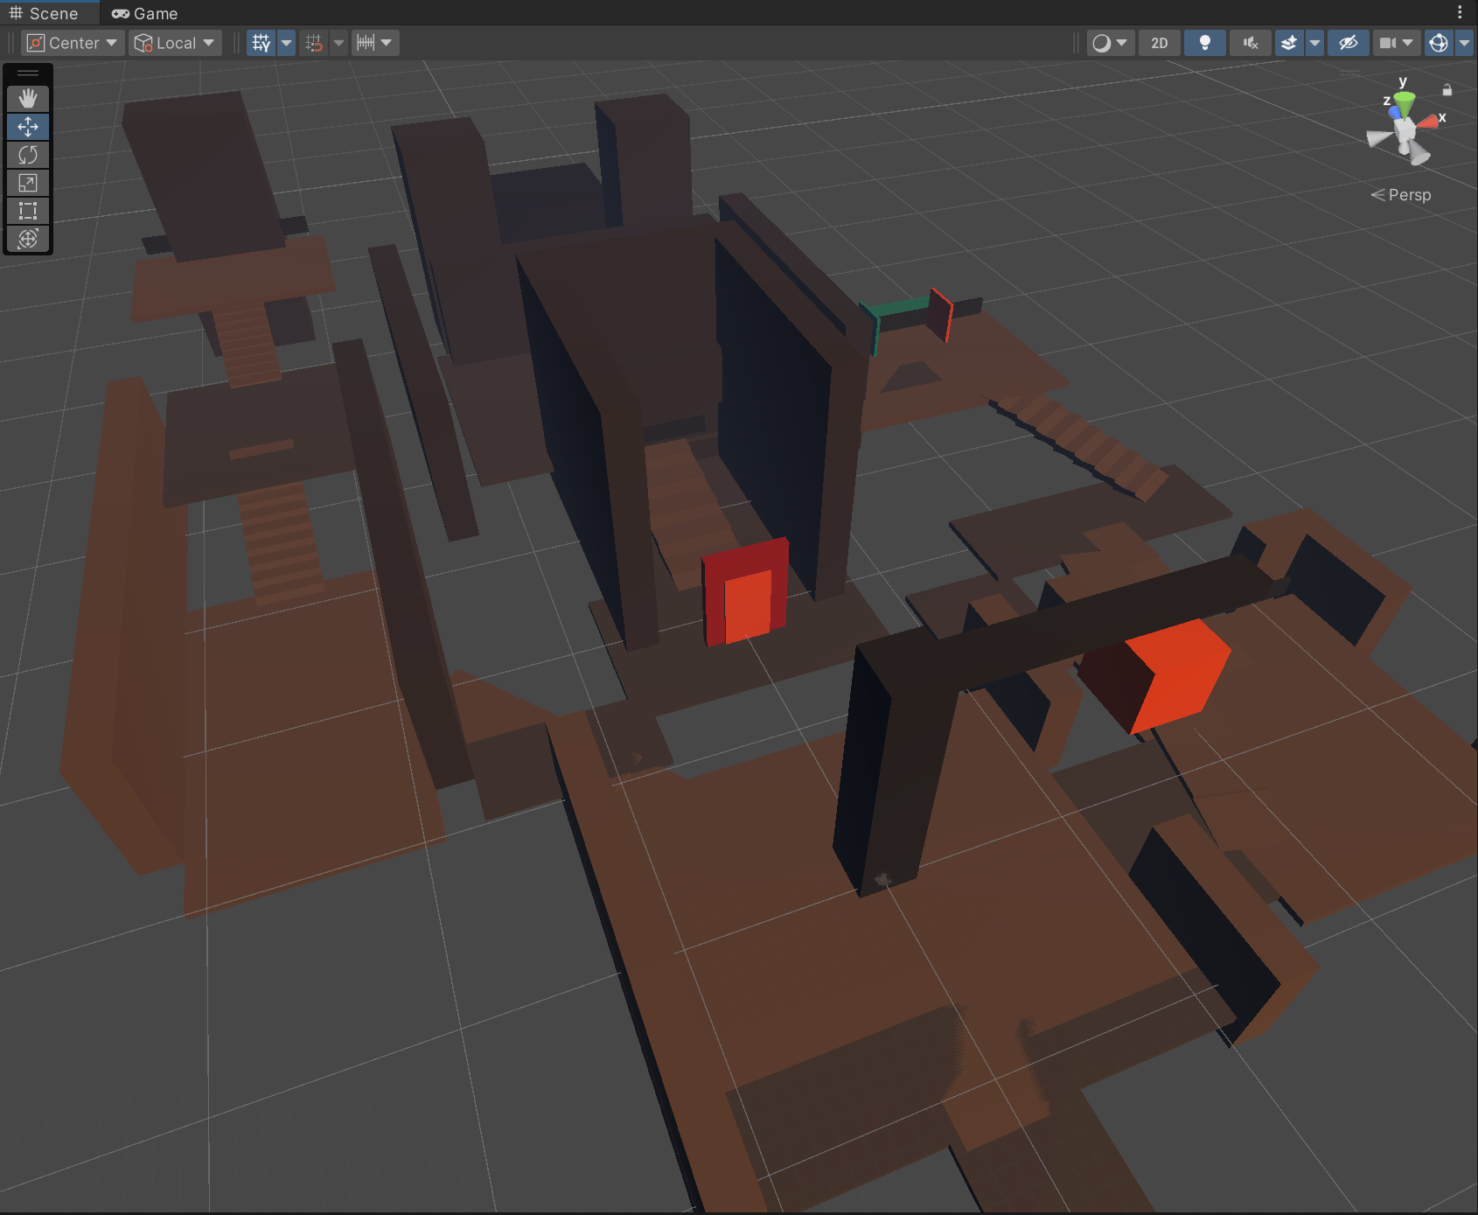
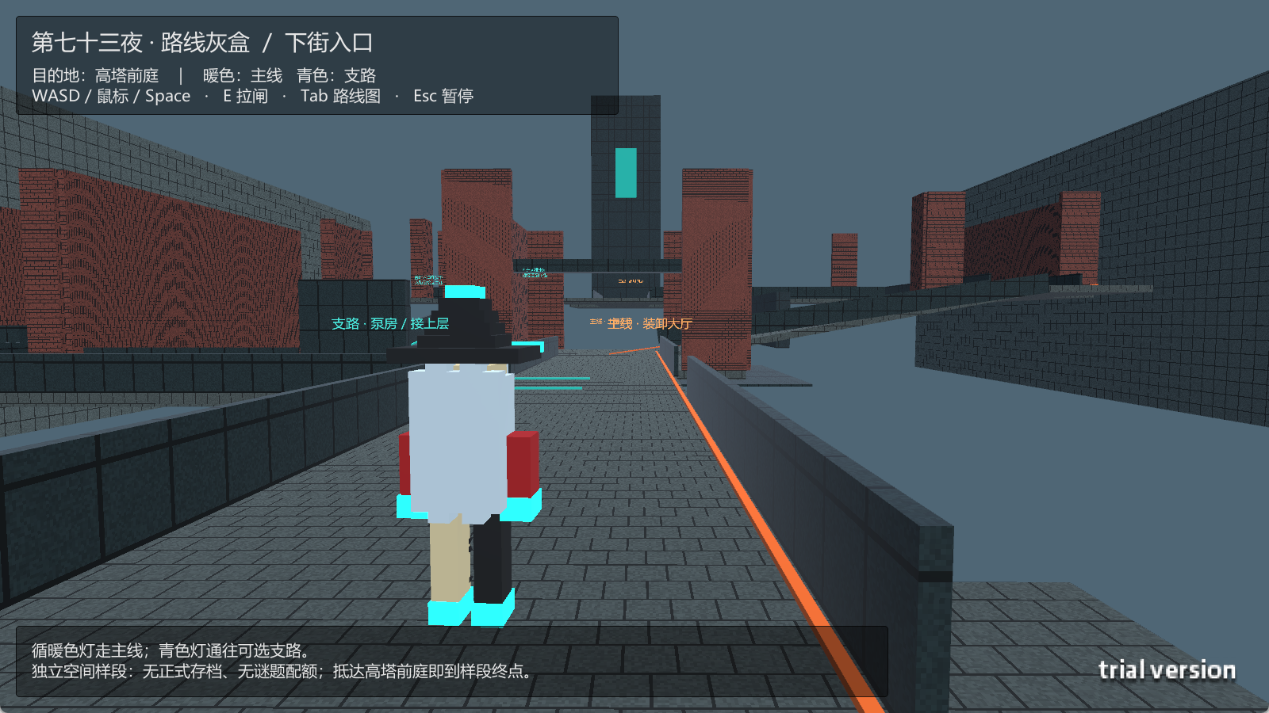
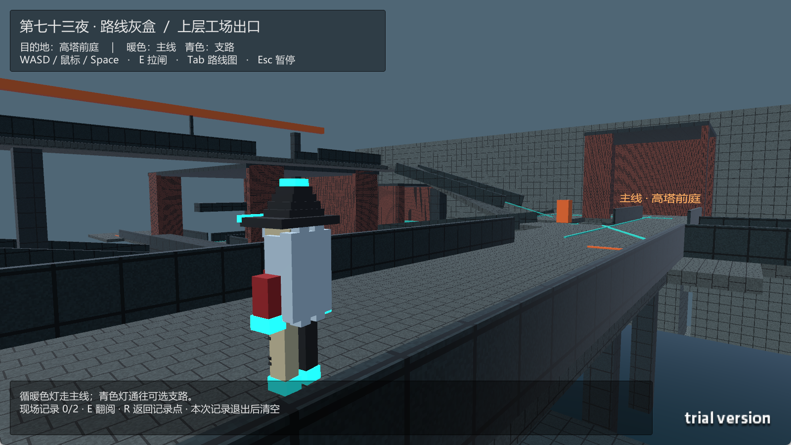
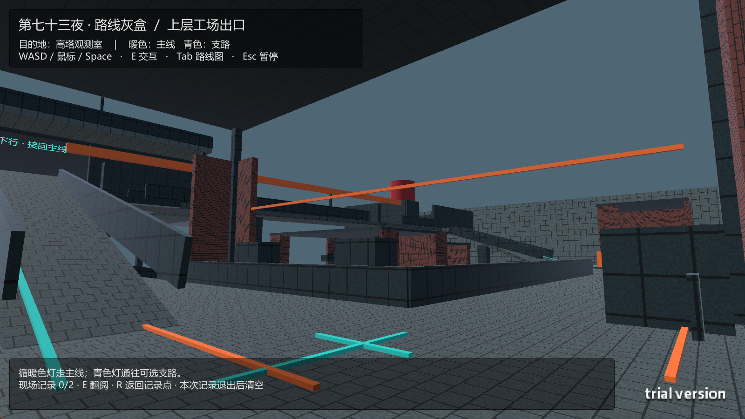

4.4 | 区域扩展

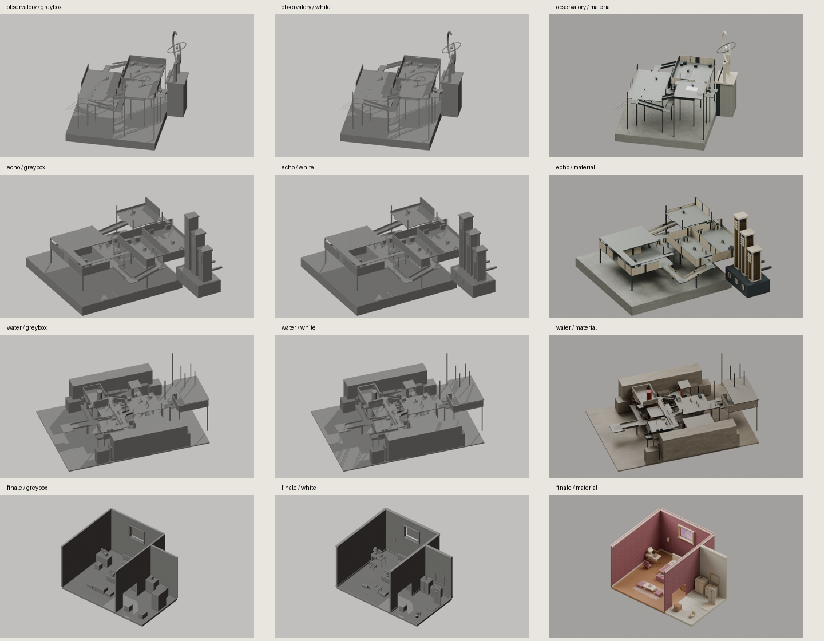

4.5 | 关卡节奏

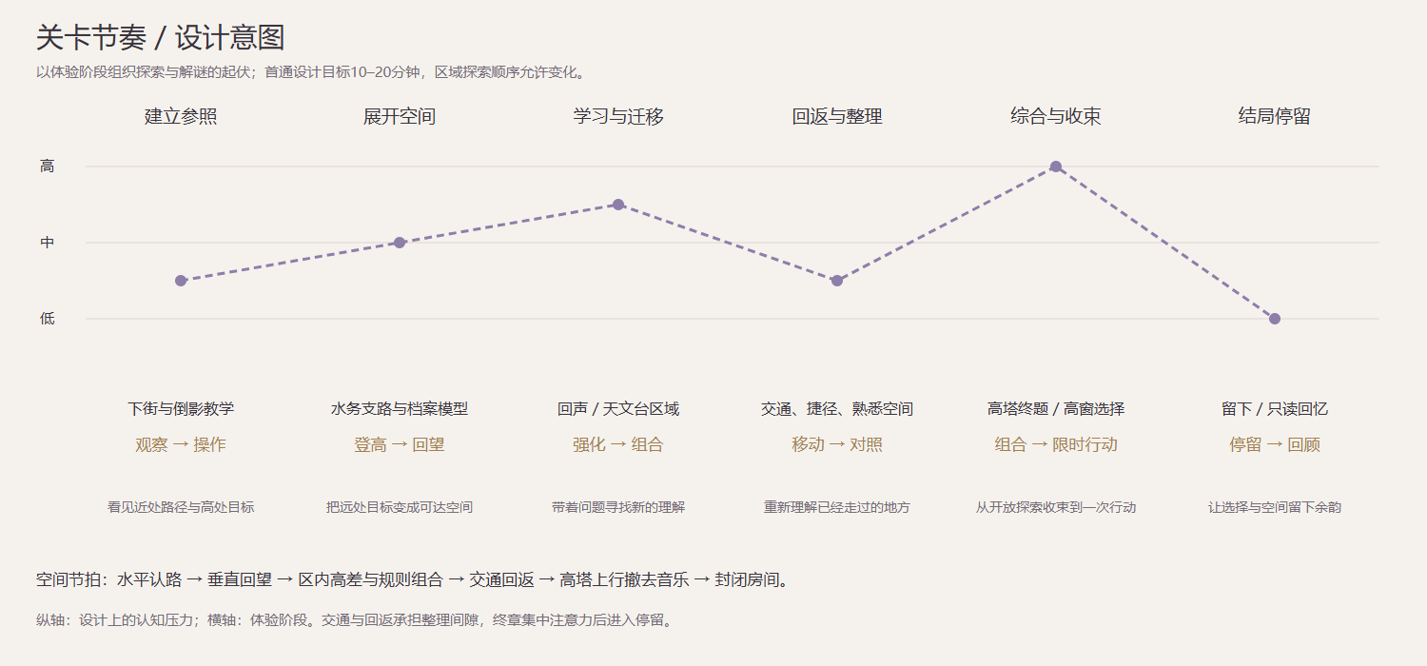

4.6 | 路线设计

